SEGÉDLET - ÁBRÁK
VONALDIAGRAM
Idősorok jellemzésére alkalmas (idősor: x tengelyen az egymást követő időszakok találhatóak)
lásd: IDŐSOR lapfül
Pl:

KÖRDIAGRAM:
A megoszlás (abszolút mértékegység vagy %-os) bemutatására alkalmas
lásd: 1a - LEÍRÓ STAT lapfül
Pl:
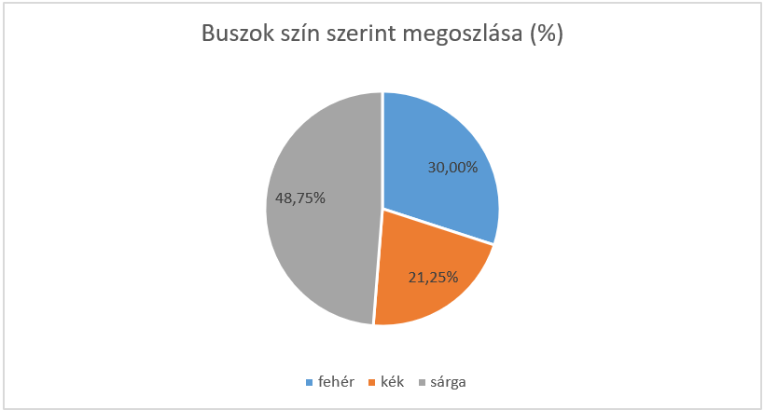

OSZLOPDIAGRAM
Alkalmas pl. a gyakoriságok szemléltetésére
lásd: 1b - LEÍRÓ STAT lapfül
Pl:
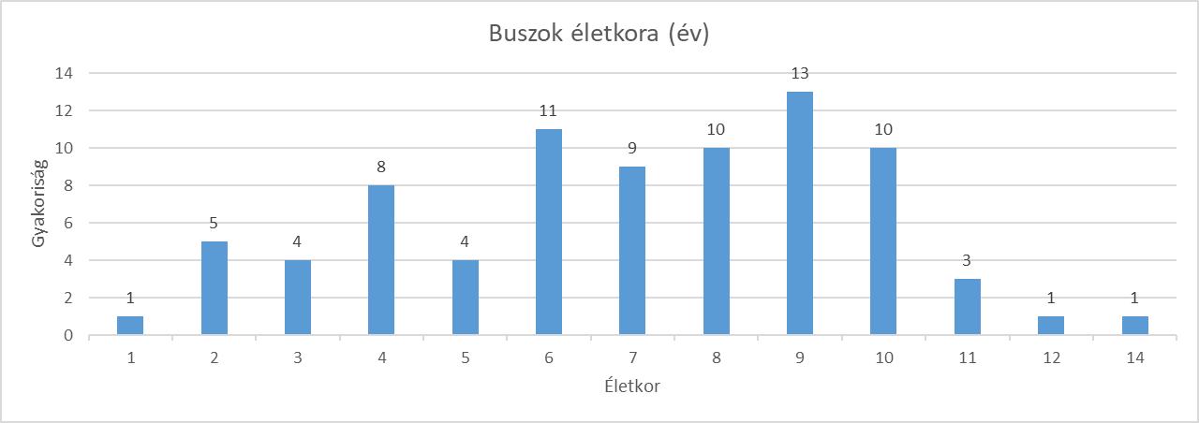

SZALAGDIAGRAM
Fektetett oszlopdiagram :)
A diagramvarázslóban "Sáv" alatt keresd!
lásd: VEGYES KAPCSOLAT lapfül
Pl:
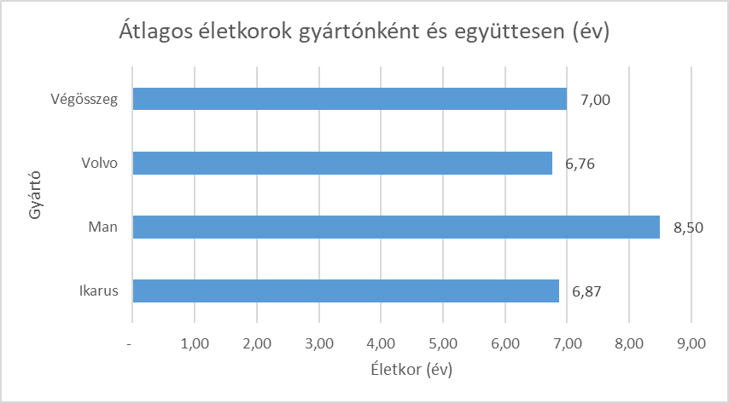

OSZTOTT OSZLOPDIAGRAM
A megoszlás (abszolút mértékegység vagy %-os) bemutatására alkalmas akár két ismérv szerint is (ha 2 oszlop van)
A diagramvarázslóban "Halmozott oszlop" alatt keresd!
lásd: CSOPORTOSÍTÓ TÁBLA lapfül
Pl:
Profit eladási helyszín alapján (e Ft, 2010 vs 2015)
 | Győr | Pécs | Sopron | Szeged
2010 | 29107 | 32253 | 41475 | 28004
2015 | 48425 | 19661 | 37322 | 30859

OSZTOTT SZALAGDIAGRAM
Fektetett oszlopdiagram :)
A megoszlás (abszolút mértékegység vagy %-os) bemutatására alkalmas akár két ismérv szerint is (ha 2 "szalag" van)
A diagramvarázslóban "Halmozott sáv" alatt keresd!
lásd: ASSZOCIÁCÓS KAPCSOLAT lapfül
Pl:
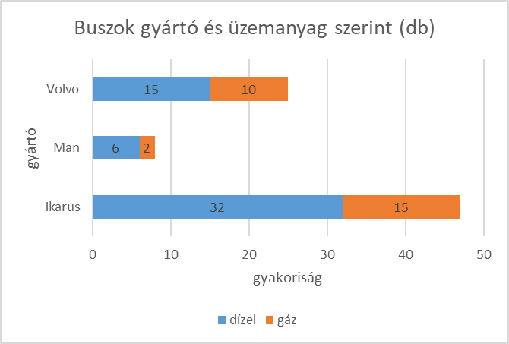

HISZTOGRAM
Osztályközös gyakorisági sornál használatos oszlopdiagram. "Összeérnek" az oszlopok határai
lásd: 1a - LEÍRÓ STAT lapfül
Pl:
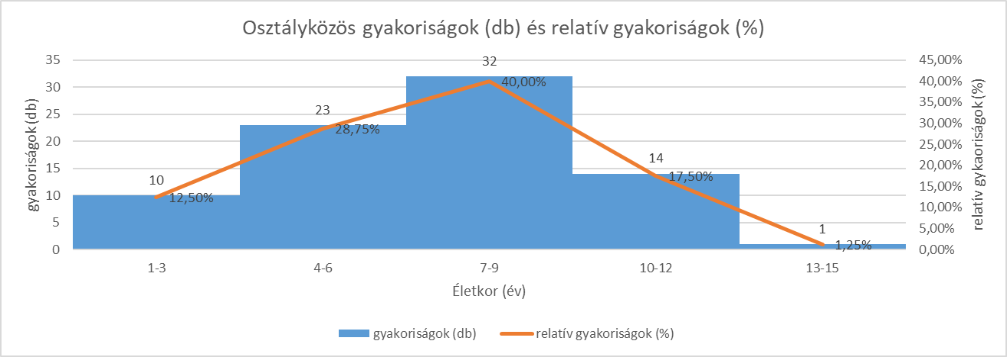

1b - LEÍRÓ STAT
ELMÉLET

Sokaság | Elemek halmaza, amely a vizsgálatunk tárgya (pl. magyar népesség, KJE hallgatói)

Ismérv: | Tulajdonság vagy szempont, amely alapján vizsgálódunk (kérdések, amelyeket feltennél egy kérdőivben)

Ismérv tipusai:

területi: | földrajzi fogalomra kérdez rá (pl. lakhely, születési hely)
időbeli: | dátumok, évszámok (születési év, kocsi gyártási év)
mennyiségi | olyan ismérv, amelyre számszaki (KVANTITATÍV) választ tudunk adni (pl testsúly, életkor) - ezeket tudjuk leiró stat eszközökkel (mérőszámokkal) jellemezni. Vannak abszolút mérőszámok (db vagy fő) vagy relatÍv (%)
minőségi | minden más (pl hajszín, kedvenc focicsapat, végzettésg) - KVALITATÍV adatok

FELADAT

Autóbuszok működési adatai szerepelnek az adatbázisban

Karbantartási ktg (E Ft) | Életkor (év) | Megtett táv (km) | Üzemanyag | Gyártó | Év | a) Kvantitatív adatokból (minimum 20 különálló adat) a következő mutatók meghatározása és értelmezése: átlag, módusz, medián, kvartilisek, szórás, relatív szórás, aszimmetria (ferdeség) mutató és grafikus ábrázolás
329 | 7 | 853 | dízel | Ikarus | 2000
503 | 10 | 883 | dízel | Volvo | 2000
505 | 10 | 822 | dízel | Ikarus | 2000 | legyen az életkor a kvantitatív ismérv (lehetett volna a karbantartási költség vagy megtett táv is) |  |  |  |  | N | 80 | excel fv-ek: kezdd = vagy + jellel
466 | 10 | 865 | gáz | Ikarus | 2000 |  |  |  |  |  |  |  | "számológép" funkció, vagy beépített függvények (célszerű cellahivatkozással élni)
359 | 7 | 751 | gáz | Volvo | 2000 | Mutató | Jel | Érték | Értelmezés
546 | 8 | 870 | dízel | Volvo | 2000 | átlag |  | 7.00 | Az átlagos életkor 7 év
427 | 5 | 780 | gáz | Volvo | 2000 | módusz | Mo | 9.00 | A leggyakoribb életkor 9 év |  |  |  |  | Kvartilisek
474 | 9 | 857 | gáz | Volvo | 2000 | medián | Me = Q2 | 7.00 | A buszok fele 7 évnél fiatalabb, a többi ennél idősebb |  |  |  |  | Q1 | Q2 = Me |  | Q3
382 | 3 | 818 | gáz | Volvo | 2000 | 1. kvartilis | Q1 | 5.00 | A buszok 25%-a 5 évnél fiatalabb, a többi ennél idősebb
422 | 8 | 869 | gáz | Ikarus | 2000 | 3. kvartilis | Q3 | 9.00 | A buszok 75%-a 9 évnél fiatalabb, a többi ennél idősebb
433 | 9 | 848 | dízel | Ikarus | 2018 | szórás |  | 2.73 | Az egyes buszok életkora átlagosan 2,73 évvel tér el az átlagos életkortól |  |  |  |  | 25% | 25% | 25% | 25%
474 | 10 | 845 | gáz | Ikarus | 2018 | relativ szórás | V | 39.06% | Az egyes buszok életkora átlagosan 39,06%-kal tér el az átlagos életkortól
558 | 10 | 885 | gáz | Ikarus | 2018 |  |  |  | Ha V > 10%, akkor az átlag nem jellemzi jól az adatokat (tehát itt sem)
561 | 12 | 838 | dízel | Man | 2018
357 | 8 | 760 | dízel | Ikarus | 2018
329 | 3 | 741 | dízel | Ikarus | 2018 | aszimmetria |  | -0.73 | A buszok életkora balra elnyúló eloszlást mutat (a magasabb életkorú buszokból van több)
497 | 10 | 859 | gáz | Ikarus | 2018
459 | 8 | 826 | gáz | Volvo | 2018
355 | 3 | 806 | gáz | Ikarus | 2018
489 | 9 | 858 | dízel | Ikarus | 2018 | Ha A=0, szimmetrikus eloszlás |  | Ha A>0, jobbra elnyúló eloszlás |  |  | Ha A < 0, balra elnyúló eloszlás
436 | 2 | 785 | gáz | Ikarus | 2000 |  |  | pl fizetések (sokan keresnek keveset) |  |  | pl életkorok egy országban (sokan vannak az idősek)
455 | 7 | 828 | dízel | Ikarus | 2000
514 | 11 | 980 | gáz | Ikarus | 2000
503 | 8 | 857 | dízel | Ikarus | 2000
380 | 9 | 803 | dízel | Volvo | 2000
432 | 6 | 819 | dízel | Ikarus | 2000
478 | 6 | 821 | dízel | Ikarus | 2000
406 | 3 | 798 | gáz | Volvo | 2000
471 | 9 | 815 | dízel | Volvo | 2000 | Grafikus ábrázolás
444 | 2 | 757 | dízel | Volvo | 2000
493 | 10 | 1008 | dízel | Ikarus | 2018 | Táblázatokból információt kimutatásból fogunk szerezni (átlag, szórás, gyakoriság)
452 | 9 | 831 | dízel | Volvo | 2018
461 | 6 | 849 | dízel | Ikarus | 2018 | Sorcímkék | Mennyiség / Életkor (év)
496 | 8 | 839 | dízel | Man | 2018 | 1 | 1
469 | 8 | 812 | dízel | Ikarus | 2018 | 2 | 5
442 | 9 | 809 | dízel | Volvo | 2018 | 3 | 4 |  |  | A táblázat egy tetszőleges cellájára kattintok. Majd beszúrás - táblázatok - kimutatás - táblázatból vagy tartományból - létező munkalapra
414 | 4 | 864 | gáz | Volvo | 2018 | 4 | 8 |  |  | A kimutatás lelke a "Mezőlista", amelyet a kimutatásra kattintva (jobb klikk) tudsz előhozni ("Mezőlista megjelenítése")
459 | 11 | 859 | dízel | Man | 2018 | 5 | 4 |  |  | A csoportosítás szempontját a "Sorokba" és "Oszlopokba" húzva tudod megadni.
457 | 2 | 815 | dízel | Man | 2018 | 6 | 11 |  |  | Az ismérveket az "Értékekbe" húzva pedig pl. gyakoriságot (darabszámot), átlagot, szórást kaphatsz a behúzott ismérv melletti fekete nyíl által ("Értékösszegzési szempont")
462 | 6 | 799 | dízel | Volvo | 2018 | 7 | 9 |  |  | Figyelem! Mennyiségi ismérv "Értékekbe" húzásakor mindig "Összeget" kapsz, ezt állítsd át a kívánt szempontra
570 | 9 | 844 | dízel | Man | 2000 | 8 | 10 |  |  | Mértékegységet (pl. abszolút mértékegység vagy %) is itt tudsz választani ("Az értékek megjelenítése")
439 | 9 | 832 | gáz | Ikarus | 2000 | 9 | 13
369 | 5 | 842 | gáz | Ikarus | 2000 | 10 | 10 |  |  | Kimutatásra nem hivatkozunk ("megőrül" az excel). Kimutatás másolás (Ctrl+C), majd értékként beillesztés!
390 | 2 | 792 | dízel | Ikarus | 2000 | 11 | 3
469 | 9 | 775 | gáz | Volvo | 2000 | 12 | 1
381 | 9 | 882 | dízel | Ikarus | 2000 | 14 | 1
501 | 7 | 874 | dízel | Ikarus | 2000 | Végösszeg | 80
432 | 6 | 837 | gáz | Volvo | 2000
392 | 5 | 774 | dízel | Ikarus | 2000
441 | 1 | 823 | dízel | Ikarus | 2000
448 | 8 | 790 | dízel | Volvo | 2018
468 | 4 | 800 | dízel | Volvo | 2018
467 | 7 | 827 | gáz | Man | 2018 | Sorcímkék | Mennyiség / Életkor (év) |  | Az ábrázolni kívánt cellák kijelölése után "Beszúrás", "Diagramok", "Minden diagram" oldalon tudsz válogatni (itt oszlop kell)
478 | 6 | 830 | dízel | Volvo | 2018 | 1 | 1 |  | Mindig adj címet az ábrának ("Diagramcím" helyére írd be)
515 | 14 | 895 | dízel | Volvo | 2018 | 2 | 5 |  | Mindig add hozzá az adatfeliratokat (az ábrára kattintva jobb felső sarokban megjelenik egy kereszt, majd "Adatfeliratok")
411 | 6 | 804 | gáz | Ikarus | 2018 | 3 | 4 |  | Mindig add hozzá a tengelycímeket (az ábrára kattintva jobb felső sarokban megjelenik egy kereszt, majd "Tengelycímek")
Buszok életkora (év)
504 | 8 | 866 | gáz | Man | 2018 | 4 | 8
504 | 9 | 842 | dízel | Ikarus | 2018 | 5 | 4
392 | 8 | 851 | dízel | Ikarus | 2018 | 6 | 11
423 | 10 | 835 | dízel | Ikarus | 2018 | 7 | 9
410 | 7 | 866 | dízel | Ikarus | 2000 | 8 | 10
529 | 4 | 846 | gáz | Ikarus | 2000 | 9 | 13
477 | 2 | 802 | dízel | Ikarus | 2000 | 10 | 10
540 | 11 | 847 | dízel | Man | 2000 | 11 | 3
450 | 6 | 856 | dízel | Ikarus | 2000 | 12 | 1
390 | 5 | 799 | dízel | Ikarus | 2000 | 14 | 1
424 | 4 | 827 | dízel | Ikarus | 2000 | Végösszeg | 80
433 | 7 | 817 | dízel | Ikarus | 2000
428 | 7 | 842 | dízel | Volvo | 2000
494 | 7 | 815 | dízel | Ikarus | 2000
396 | 6 | 784 | gáz | Ikarus | 2018
458 | 4 | 817 | dízel | Ikarus | 2018
493 | 6 | 816 | dízel | Volvo | 2018
475 | 9 | 816 | gáz | Ikarus | 2018
476 | 10 | 827 | dízel | Ikarus | 2018
403 | 4 | 806 | dízel | Volvo | 2018
337 | 6 | 819 | gáz | Ikarus | 2018
492 | 10 | 836 | dízel | Ikarus | 2018
426 | 4 | 757 | dízel | Ikarus | 2018
449 | 4 | 817 | gáz | Volvo | 2018

IDŐSOR_csak vizsgára
ELMÉLET

Viszonyszámok |  | két - valamilyen szempontból összetartozó - adat hányadosa

Megoszlási | rész / egész viszonya (egész mindig 100%) |  |  |  | Dinamikus | két időszak közti összehasonlitásra szolgál (új/régi)
pl egy szak 60% fiú, 40% lány
pl magyar népesség 20%-a fiatal, 50%a középkorú, 30%-a idős
 |  |  |  |  | lánc |  |  | bázis
 |  |  |  |  | az előző (t-1) időszaki értékhez viszonyít |  |  | egy megadott, rögzitett időszaki értékhez viszonyít

Idősor: | egymást követő időszakok és a hozzájuk tartozó értékek sorozata

FELADAT

"dollározás": F4, Fn + F4 - fixálj egy cellát

Készlet (e Ft, a hó utolsó napján)
Hónap | Készlet (E Ft, a hó utolsó napján) | Turisták száma (fő) | bázisviszonyszám (%) | bázis (%-os változás) | láncviszonyszámok (%) | lánc (%-os változás)
2019.dec. | 850 | 600 | 100.00% | 0.00% | - | - | a) Ábrázolja vonaldiagramon a készlet értékeket a teljes vizsgált időszakra és értelmezze azokat!
2020.jan. | 800 | 550 | 94.12% | -5.88% | 94.12% | -5.88%
2020.febr. | 1300 | 700 | 152.94% | 52.94% | 162.50% | 62.50%
2020.márc. | 1400 | 800 | 164.71% | 64.71% | 107.69% | 7.69% |  |  |  |  |  | Beszúrás-Diagramok-Minden diagram-Vonal
2020.ápr. | 900 | 700 | 105.88% | 5.88% | 64.29% | -35.71%
2020.máj. | 950 | 800 | 111.76% | 11.76% | 105.56% | 5.56%
2020.jún. | 1000 | 900 | 117.65% | 17.65% | 105.26% | 5.26%
2020.júl. | 1200 | 1000 | 141.18% | 41.18% | 120.00% | 20.00%
2020.aug. | 800 | 900 | 94.12% | -5.88% | 66.67% | -33.33%
2020.szept. | 900 | 1000 | 105.88% | 5.88% | 112.50% | 12.50%
2020.okt. | 1000 | 1100 | 117.65% | 17.65% | 111.11% | 11.11%
2020.nov. | 1100 | 1200 | 129.41% | 29.41% | 110.00% | 10.00%
2020.dec. | 1000 | 800 | 117.65% | 17.65% | 90.91% | -9.09%
2021.jan. | 1200 | 900 | 141.18% | 41.18% | 120.00% | 20.00%

 |  |  |  |  |  |  | 2019 dec.-ben 850 e ft-os készletről indultunk, ami az idősor végére (2021 jan) 1200 e Ft-ra növekedett
 |  |  |  |  |  |  | A kezdeti készletnél kevesebb 2020 jan.-ban és 2020 aug.-ban (800 e Ft)
 |  |  |  |  |  |  | Kiugróan magas készlet 2020 feb.-ban (1300 e Ft) és 2020 márc.-ban (1400 E ft) volt tapasztalható

 |  |  |  |  |  |  | b) Határozza meg a készlet adatokból a bázis-, és láncviszonyszámokat (bázis 2019.dec.)! Értelmezze az 6. adatsor eredményeit!

 |  |  |  |  |  |  | 2020 május bázis |  | 111.76% | 2020 májusra 2019 dec.-hez képest 11,76%-kal nőtt a készlet értéke

 |  |  |  |  |  |  | 2020 május lánc |  | 105.56% | 2020 májusra 2020 ápr.-hoz képest 5,56%-kal nőtt a készlet értéke

 |  |  |  |  |  |  | c) Határozza meg és értelmezze a teljes időszakra a turisták száma esetén a fejlődés átlagos mértékét és - ütemét!

 |  |  |  |  |  |  | fejlődés átlagos mértéke |  | 23.08 | fő | Havonta átlagosan 23,08 fővel nőtt a turisták száma 2019 dec és 2021 jan közt

 |  |  |  |  |  |  | Yn | 900
 |  |  |  |  |  |  | Y1 | 600
 |  |  |  |  |  |  | n-1 | 13

 |  |  |  |  |  |  |  |  |  | %-os vált
 |  |  |  |  |  |  | fejlődés átlagos üteme |  | 103.17% | 3.17% | Havonta átlagosan 3,17%-kal nőtt a turisták száma 2019 dec és 2021 jan közt
...

4 - CSOPORTOSÍTÓ TÁBLA
...
Profit (e Ft) | Helyszín | Jármű típusa | Év | a) Adja meg a rész-, és összetett dinamikus viszonyszámokat bázisról tárgyidőszakra (Vj-k és átlaguk), értelmezze az eredményeket és ábrázolja osztott oszlopdiagrammal az adatokat!
2207 | Szeged | Suzuki | 2010 |  |  |  |  | DINAMIKUS VISZONYSZÁM
2252 | Sopron | Ford | 2010 | Sorcímkék | 2010 | 2015 | Végösszeg | 2015 / 2010 (%) | %-os változás
1428 | Győr | Ford | 2010 | Győr | 29,107 | 48,425 | 77,532 | 166.37% | 66.37%
1889 | Pécs | Ford | 2010 | Pécs | 32,253 | 19,661 | 51,914 | 60.96% | -39.04% |  | Vj (részviszonyszámok az egyes kategóriákra)
1166 | Pécs | Opel | 2015 | Sopron | 41,475 | 37,322 | 78,797 | 89.99% | -10.01%
1320 | Sopron | Opel | 2015 | Szeged | 28,004 | 30,859 | 58,863 | 110.19% | 10.19%
2265 | Pécs | Opel | 2015 | Végösszeg | 130,839 | 136,267 | 267,106 | 104.15% | 4.15% |  | V (összetett viszonyszám)
1323 | Pécs | Opel | 2015
1761 | Győr | Opel | 2015 | V: 2010-ről 2015-re 4,15%-kal nőtt az együttes profit
1919 | Sopron | Ford | 2010 | Vj: 2010-ről 2015-re Győrben 66,37%-kal nőtt a profit, Pécsett 39,04%-kal csökkent, Sopronban 10.01%-kal csökkent, Szegeden 10,19%-kal nőtt.
Profit eladási helyszin alapján (e Ft, 2010 vs 2015)
2357 | Győr | Ford | 2010
2866 | Győr | Opel | 2010 |  |  |  |  |  | osztott oszlopdiagram, amivel be tudjuk mutatni a helyszíneket külön-külön az éveken (oszlop) belül
732 | Pécs | Ford | 2010
1464 | Pécs | Opel | 2010 |  |  |  |  |  | Beszúrás-Diagramok-Minden diagram-oszlop-halmozott oszlop
1626 | Sopron | Suzuki | 2015
1761 | Pécs | Ford | 2015
1915 | Sopron | Ford | 2015
2119 | Győr | Audi | 2015
1766 | Szeged | Ford | 2015
2201 | Szeged | Toyota | 2010
996 | Győr | Suzuki | 2010
2813 | Sopron | Ford | 2010
323 | Győr | Opel | 2010
352 | Szeged | Suzuki | 2010
482 | Pécs | Opel | 2015
1144 | Sopron | Toyota | 2015
1485 | Szeged | Suzuki | 2015
1509 | Győr | Ford | 2015 | b) Adja meg mindkét időszakra a százalékos megoszlásokat és a szerkezetben bekövetkezett változásokat (százalékos megoszlások alakulása)! Értelmezze az eredményeket, ill. grafikus ábrázolás.
1638 | Szeged | Opel | 2015
1961 | Szeged | Opel | 2010
2127 | Pécs | Toyota | 2010 | MEGOSZLÁSI VISZONYSZÁMOK
2430 | Sopron | Opel | 2010
1704 | Szeged | Opel | 2010 | Összeg / Profit (e Ft) | Oszlopcímkék
1876 | Győr | Opel | 2010 | Sorcímkék | 2010 | 2015 | Végösszeg
2010 | Sopron | Opel | 2015 | Győr | 22.25% | 35.54% | 29.03%
2165 | Sopron | Ford | 2015 | Pécs | 24.65% | 14.43% | 19.44% |  | %-os mértékegységet a Mezőlistán az Értékeknél lévő fekete nyíllal tudsz választani ("Értékmező beállítások", "Az értékek megjelenítése", "Oszlopösszeg százaléka")
2231 | Sopron | Ford | 2015 | Sopron | 31.70% | 27.39% | 29.50%
...
Profit (e Ft) | Helyszín | Jármű típusa | Év | a) Adja meg a rész-, és összetett dinamikus viszonyszámokat bázisról tárgyidőszakra (Vj-k és átlaguk), értelmezze az eredményeket és ábrázolja osztott oszlopdiagrammal az adatokat!
1115 | Győr | Toyota | 2010 | Sorcímkék | 2010 | 2015 | Végösszeg | %-pontos vált!!! |  | Két %-os érték közti különbséget %-ponttal fejezünk ki!
1124 | Sopron | Suzuki | 2010 | Győr | 22.25% | 35.54% | 29.03% | 13.29% | pont
1532 | Sopron | Ford | 2010 | Pécs | 24.65% | 14.43% | 19.44% | -10.22% | pont
1688 | Győr | Opel | 2015 | Sopron | 31.70% | 27.39% | 29.50% | -4.31% | pont
1822 | Győr | Ford | 2015 | Szeged | 21.40% | 22.65% | 22.04% | 1.24% | pont
1897 | Szeged | Suzuki | 2015 | Végösszeg | 100.00% | 100.00% | 100.00% | 0.00% | pont
2445 | Győr | Ford | 2015
2886 | Pécs | Ford | 2015 | 2010-ről 2015-re Győr profit szerinti megoszlása 13.29%-ponttal nőtt (35,54%-ra), Pécsé 10,22%-ponttal csökkent (14,43%-ra), Soproné 4,31%-ponttal csökkent (27,39%-ra), Szegedé 1,24%-ponttal nőtt (22,65%-ra).
820 | Győr | Suzuki | 2010
1266 | Pécs | Opel | 2010
Profit megoszlások 2010-ben és 2015-ben (%)
1741 | Pécs | Suzuki | 2010
1772 | Pécs | Suzuki | 2010 |  |  |  |  |  |  | Beszúrás-Diagramok-Minden diagram-oszlop-halmozott oszlop
1932 | Sopron | Opel | 2010 |  |  |  |  |  |  | y tengelyre kattintok (jobb klikk), majd "Tengely formázása" és a maximum beállítása 100%-ra
2350 | Szeged | Suzuki | 2015
2422 | Győr | Opel | 2015
2446 | Pécs | Suzuki | 2015
369 | Pécs | Opel | 2015
978 | Győr | Opel | 2015
1238 | Szeged | Suzuki | 2010
1818 | Győr | Ford | 2010
1824 | Pécs | Toyota | 2010
1907 | Pécs | Opel | 2010
1938 | Győr | Opel | 2010
1940 | Győr | Toyota | 2015
2197 | Szeged | Opel | 2015
2646 | Sopron | Opel | 2015
1461 | Győr | Opel | 2015
1731 | Sopron | Suzuki | 2015
2230 | Sopron | Opel | 2010
2341 | Szeged | Ford | 2010
3292 | Pécs | Opel | 2010
1108 | Szeged | Opel | 2010
1295 | Szeged | Ford | 2010
1344 | Szeged | Ford | 2015
1906 | Győr | Opel | 2015
...

1a - LEÍRÓ STAT + vizsgára
...
 |  |  |  | Szín | Év | a) Kvalitatív adatok elemzése táblázatos és grafikus formában a különböző kategóriákhoz tartozó elemszámok és százalékos megoszlások segítségével.
 |  |  |  | kék | 2000
 |  |  |  | kék | 2000 | kvalitatív adat lehetne üzemanyag, gyártó és a szín is (érdemes olyan választani ahol min 3. opció van)
Buszok szín szerinti megoszlása (db)
 |  |  |  | kék | 2000 | legyen most szín
 |  |  |  | fehér | 2000 |  | gyakoriságok | relatív gyak (%)
 |  |  |  | fehér | 2000 | Sorcímkék | Mennyiség / Szín | Mennyiség / Szín2 |  |  |  |  | Beszúrás-Diagramok-Minden diagram-Oszlop
 |  |  |  | fehér | 2000 | fehér | 24 | 30.00%
 |  |  |  | fehér | 2000 | kék | 17 | 21.25%
 |  |  |  | fehér | 2000 | sárga | 39 | 48.75%
 |  |  |  | fehér | 2000 | Végösszeg | 80 | 100.00%
 |  |  |  | fehér | 2000
 |  |  |  | fehér | 2018
 |  |  |  | fehér | 2018
 |  |  |  | fehér | 2018
 |  |  |  | fehér | 2018
 |  |  |  | sárga | 2018
 |  |  |  | sárga | 2018
Buszok szín szerinti megoszlása (%)
 |  |  |  | sárga | 2018
 |  |  |  | sárga | 2018
 |  |  |  | sárga | 2018
 |  |  |  | sárga | 2018
 |  |  |  | sárga | 2000 |  |  |  |  |  |  |  | Beszúrás-Diagramok-Minden diagram-Kör
 |  |  |  | sárga | 2000
 |  |  |  | sárga | 2000
 |  |  |  | sárga | 2000 | Sorcímkék | Mennyiség / Szín | Mennyiség / Szín2
 |  |  |  | sárga | 2000 | fehér | 24 | 30.00%
 |  |  |  | sárga | 2000 | kék | 17 | 21.25%
 |  |  |  | sárga | 2000 | sárga | 39 | 48.75%
 |  |  |  | sárga | 2000 | Végösszeg | 80 | 100.00%
 |  |  |  | sárga | 2000
 |  |  |  | kék | 2000
 |  |  |  | kék | 2018 | A buszok 30%-a (24 db) fehér, 21,25%-a (17 db) kék, 48,75%-a (39 db) sárga színű
 |  |  |  | kék | 2018
 |  |  |  | kék | 2018
 |  |  |  | kék | 2018 | CSAK VIZSGA
 |  |  |  | kék | 2018
 |  |  |  | kék | 2018 | b) Készítsen osztályközös gyakoriági sort az életkorokról (1 év alsó határral és 3 éves hosszakkal)! A Határozza meg a relatív gyakoriságokat (%) is! Készítsen hisztogramot! Jelenítse meg a %-os megoszlás értékeket is vonaldiagrammal! Értelmezze a 4. sor eredményeit!
 |  |  |  | kék | 2018
 |  |  |  | kék | 2018
 |  |  |  | kék | 2018 |  | gyakoriság (db) | relatív gyakorsiág (%)
 |  |  |  | kék | 2018 | Sorcímkék | Mennyiség / Életkor (év) | Mennyiség / Életkor (év)2
...
Életkor (év) | Megtett táv (km) | Üzemanyag | Gyártó | Szín | Év | a) Kvalitatív adatok elemzése táblázatos és grafikus formában a különböző kategóriákhoz tartozó elemszámok és százalékos megoszlások segítségével.
6 | 804 | gáz | Ikarus | sárga | 2018
8 | 866 | gáz | Man | sárga | 2018
9 | 842 | dízel | Ikarus | sárga | 2018
8 | 851 | dízel | Ikarus | sárga | 2018 | Sorcímkék | Mennyiség / Életkor (év) | Mennyiség / Életkor (év)2 |  | hisztogram = olyan oszlopdiagram, ahol folytonosan követik egymást az oszlopok ("összeérnek")
10 | 835 | dízel | Ikarus | sárga | 2018 | 1-3 | 10 | 12.50% |  | Beszúrás-Diagramok-Minden diagram-Kombináltak (így lesz oszlop és vonaldiagramod egy ábrán)
7 | 866 | dízel | Ikarus | sárga | 2000 | 4-6 | 23 | 28.75% |  | az egyik oszlopra jobb klikkel kattintva "Adatsorok formázása" majd "Térköz szélességét" állítsd be 0%-ra (így érnek össze az oszlophatárok)
4 | 846 | gáz | Ikarus | sárga | 2000 | 7-9 | 32 | 40.00% |  | majd ábrán jobb klikk, "Adatok kijelölése", "Jelmagyarázat (adatsor)", "Szerkesztés", "Adatsor neve" megadása
2 | 802 | dízel | Ikarus | sárga | 2000 | 10-12 | 14 | 17.50%
11 | 847 | dízel | Man | sárga | 2000 | 13-15 | 1 | 1.25%
6 | 856 | dízel | Ikarus | sárga | 2000 | Végösszeg | 80 | 100.00%
Osztályközös gyakoroiságok (db) és relatív gyakoriságok (%)
5 | 799 | dízel | Ikarus | sárga | 2000
4 | 827 | dízel | Ikarus | sárga | 2000
7 | 817 | dízel | Ikarus | sárga | 2000
7 | 842 | dízel | Volvo | sárga | 2000
7 | 815 | dízel | Ikarus | sárga | 2000
6 | 784 | gáz | Ikarus | sárga | 2018
4 | 817 | dízel | Ikarus | sárga | 2018
6 | 816 | dízel | Volvo | sárga | 2018
9 | 816 | gáz | Ikarus | sárga | 2018
10 | 827 | dízel | Ikarus | sárga | 2018
4 | 806 | dízel | Volvo | fehér | 2018
6 | 819 | gáz | Ikarus | kék | 2018
10 | 836 | dízel | Ikarus | kék | 2018
4 | 757 | dízel | Ikarus | fehér | 2018

 |  |  |  |  |  | 10 és 12 éves életkor közt 14 db busz van, ami az összes busz 17,50%-át adja

 |  |  |  |  |  | c) Határozza meg a kumulált gyakoriságokat és kumulált relatív gyakoriságokat! Értelmezze a 3. sor eredményét!

 |  |  |  |  |  | kumulálás: az osztályköz felső határáig számoljuk a gyakoriságokat (illetve a relatív gyakoriságokat)

 |  |  |  |  |  |  | gyakoriság | relatív gyakoriság (%) | kumulálás 1. módszere "összeadogatás"
 |  |  |  |  |  |  | Mennyiség / Életkor (év) | Mennyiség / Életkor (év)2 | kumulált gyakoriság |  |  | kumulált relatív gyakoriság (%)
 |  |  |  |  |  | 1-3 | 10 | 12.50% | 10 |  |  | 12.50%
 |  |  |  |  |  | 4-6 | 23 | 28.75% | 33 |  |  | 41.25%
...
 |  |  |  |  |  |  |  |  |  | 0-328 | 0.00% | 0.00% | 0.00%
 |  |  |  |  |  |  |  |  |  | 329-378 | 8.75% | 8.75% | 6.76%
 |  |  |  |  |  |  |  |  |  | 379-428 | 32.50% | 32.50% | 28.13%
 |  |  |  |  |  |  |  |  |  | 429-478 | 73.75% | 73.75% | 70.00%
 |  |  |  |  |  |  |  |  |  | 479-528 | 92.50% | 92.50% | 90.83%
 |  |  |  |  |  |  |  |  |  | 529-578 | 100.00% | 100.00% | 100.00%

 |  |  |  |  |  |  |  |  |  | ha nincs konc, akkor a kumulált relatív gyak = kumulált relatív összeggel

 |  |  |  |  |  |  |  |  |  | 4. lépés: Lorenz-görbe létrehozása
Lorenz-görbe

 |  |  |  |  |  |  |  |  |  |  |  |  |  | Az előző lépésben létrehozott 3 oszlop együttes kijelölése után beszúrás-minden diagram-pont
 |  |  |  |  |  |  |  |  |  |  |  |  |  | Majd valamelyik pontra kattintva címsorba formátum - körvonal (tetszőleges szín) - majd ugyenz a másikra is
 |  |  |  |  |  |  |  |  |  |  |  |  |  | x és y tengely is max 100%-ig menjen

 |  |  |  |  |  |  |  |  |  | A "nincs konc egyenes" a téglalap átlója, 45 fokos szöget zár be az x tengellyel. Pl a buszok 20%-hoz a költségek 20%-a tartozik, míg a 80%-hoz a költségek 80%-a.
 |  |  |  |  |  |  |  |  |  | Azt vizsgáljuk, hogy a "nincs konc egyenes" és a "valós konc egyenes" mekkora területet zár be (pl kis terület - gyenge koncentráció)

 |  |  |  |  |  |  |  |  |  | A buszok karbantartási költségére enyhe koncentráció jellemző.

 |  |  |  |  |  |  |  |  |  | Mi lenne a konc. Max értéke?
 |  |  |  |  |  |  |  |  |  | 79 buszra nem költünk, 1 busz viszi el az összes költséget

2 - ASSZOCIÁCIÓS KAPCSOLAT
...
Karbantartási ktg (E Ft) | Életkor (év) | Megtett táv (km) | Üzemanyag | Gyártó | Év | Két kvalitatív változó alapján készítsen kimutatás táblát, adja meg az előfordulási gyakoriságokat és a sorszázalékokat is!
489 | 9 | 858 | dízel | Ikarus | 2018
436 | 2 | 785 | gáz | Ikarus | 2000
455 | 7 | 828 | dízel | Ikarus | 2000
514 | 11 | 980 | gáz | Ikarus | 2000
503 | 8 | 857 | dízel | Ikarus | 2000
380 | 9 | 803 | dízel | Volvo | 2000 | Sorcímkék | dízel | gáz | Végösszeg | Sorcímkék | dízel | gáz | Végösszeg
432 | 6 | 819 | dízel | Ikarus | 2000 | Ikarus | 32 | 15 | 47 | Ikarus | 68.09% | 31.91% | 100.00%
478 | 6 | 821 | dízel | Ikarus | 2000 | Man | 6 | 2 | 8 | Man | 75.00% | 25.00% | 100.00%
406 | 3 | 798 | gáz | Volvo | 2000 | Volvo | 15 | 10 | 25 | Volvo | 60.00% | 40.00% | 100.00%
471 | 9 | 815 | dízel | Volvo | 2000 | Végösszeg | 53 | 27 | 80 | Végösszeg | 66.25% | 33.75% | 100.00%
Buszok gyártó és üzemanyag szerint (db)
gyártónkénti és együttes megoszlások (%) üzemanyagra
444 | 2 | 757 | dízel | Volvo | 2000
493 | 10 | 1008 | dízel | Ikarus | 2018 |  |  |  |  |  |  |  |  | Szalagdiagram = fektetett oszlopdigram | Beszúrás-Diagramok-Minden diagram-oszlop-halmozott sáv
452 | 9 | 831 | dízel | Volvo | 2018 |  |  |  |  |  |  |  |  |  | y tengely 100%-ig mehet!
461 | 6 | 849 | dízel | Ikarus | 2018
496 | 8 | 839 | dízel | Man | 2018 |  |  |  |  |  |  |  |  | A változók közti kapcsolatot elemezni a %-os ábra alapján lehetséges
469 | 8 | 812 | dízel | Ikarus | 2018
442 | 9 | 809 | dízel | Volvo | 2018 |  |  |  |  |  |  |  |  | A buszok 66,25%-a dízeles, 33,75%-a gázüzemű. Gyártónként vizsgálva, a dízeles hajtás inkább a MAN és Ikarus buszokat jellemzi (75%, illetve 68,09%) az együttes átlagot (66,25%) meghalaódan. A dízeles Volvo buszok aránya (60%) az együttes átlag alatt van. Emiatt feltételezhető valamilyen sztochasztikus kapcsolat a típus és az üzemanyag közt.
414 | 4 | 864 | gáz | Volvo | 2018
459 | 11 | 859 | dízel | Man | 2018
457 | 2 | 815 | dízel | Man | 2018
462 | 6 | 799 | dízel | Volvo | 2018
570 | 9 | 844 | dízel | Man | 2000
439 | 9 | 832 | gáz | Ikarus | 2000 |  |  |  |  |  |  |  |  | Mikor lenne független a gyártó és az üzemanyag? Ha minden típus dízel-gáz megoszlása megegyezne az együttes megoszlással (66,25% -33,75%)
369 | 5 | 842 | gáz | Ikarus | 2000
390 | 2 | 792 | dízel | Ikarus | 2000
469 | 9 | 775 | gáz | Volvo | 2000
381 | 9 | 882 | dízel | Ikarus | 2000 | b) Készítse el a változók függetlenségéhez tartozó táblát a várható értékekkel és a százalékos megoszlásokkal, utóbbit grafikusan is jelenítse meg!
501 | 7 | 874 | dízel | Ikarus | 2000
432 | 6 | 837 | gáz | Volvo | 2000 | fij (a kimutatási elemei)
392 | 5 | 774 | dízel | Ikarus | 2000 |  | dízel | gáz | Végösszeg
441 | 1 | 823 | dízel | Ikarus | 2000 | Ikarus | 32 | 15 | 47
448 | 8 | 790 | dízel | Volvo | 2018 | Man | 6 | 2 | 8
468 | 4 | 800 | dízel | Volvo | 2018 | Volvo | 15 | 10 | 25
467 | 7 | 827 | gáz | Man | 2018 | Végösszeg | 53 | 27 | 80
478 | 6 | 830 | dízel | Volvo | 2018
...
Karbantartási ktg (E Ft) | Életkor (év) | Megtett táv (km) | Üzemanyag | Gyártó | Év | Két kvalitatív változó alapján készítsen kimutatás táblát, adja meg az előfordulási gyakoriságokat és a sorszázalékokat is!
392 | 8 | 851 | dízel | Ikarus | 2018 | Volvo | 16.56 | 8.44 | 25
423 | 10 | 835 | dízel | Ikarus | 2018 | Végösszeg | 53 | 27 | 80
410 | 7 | 866 | dízel | Ikarus | 2000 |  | 66.25% | 33.75% | 100.00%
529 | 4 | 846 | gáz | Ikarus | 2000
477 | 2 | 802 | dízel | Ikarus | 2000 | függetlenség esetén feltételezett (várható) megoszlások (%)
540 | 11 | 847 | dízel | Man | 2000 |  | dízel | gáz | Végösszeg
450 | 6 | 856 | dízel | Ikarus | 2000 | Ikarus | 66.25% | 33.75% | 100.00%
390 | 5 | 799 | dízel | Ikarus | 2000 | Man | 66.25% | 33.75% | 100.00%
424 | 4 | 827 | dízel | Ikarus | 2000 | Volvo | 66.25% | 33.75% | 100.00%
433 | 7 | 817 | dízel | Ikarus | 2000 | Végösszeg | 66.25% | 33.75% | 100.00%
gyártónkénti és együttes megoszlások (%) függetlenség esetén
428 | 7 | 842 | dízel | Volvo | 2000
494 | 7 | 815 | dízel | Ikarus | 2000
396 | 6 | 784 | gáz | Ikarus | 2018 |  |  |  |  |  |  | Ezen az ábrán minden típus (gyártó) dízel-gáz megoszlása megegyezik az együttes megoszlással (66,25%-33,75%), ilyenkor független egymástól a gyártó és üzemanyag.
458 | 4 | 817 | dízel | Ikarus | 2018
493 | 6 | 816 | dízel | Volvo | 2018
475 | 9 | 816 | gáz | Ikarus | 2018
476 | 10 | 827 | dízel | Ikarus | 2018
403 | 4 | 806 | dízel | Volvo | 2018
337 | 6 | 819 | gáz | Ikarus | 2018
492 | 10 | 836 | dízel | Ikarus | 2018
426 | 4 | 757 | dízel | Ikarus | 2018
449 | 4 | 817 | gáz | Volvo | 2018

 |  |  |  |  |  | CSAK VIZSGA

 |  |  |  |  |  | c) Számolja ki a Cramer-féle asszociációs együtthatót és értelmezze!

 |  |  |  |  |  | buszok gyártója és az üzemanyaga közt keresünk kapcsolatot. Mindkettő minőségi (kvalitatív) ismérv, köztük ASSZOCIÁCIÓS kapcsolatot keresünk
 |  |  |  |  |  | Ennek szorossági mérőszáma a Cramer-mutató
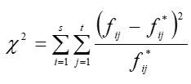
 |  |  |  |  |  | 1. lépés: Khi2 meghatározása

 |  |  |  |  |  | fij vs fij*

 |  |  |  |  |  | Khi négyzet
 |  |  |  |  |  |  | dízel | gáz
 |  |  |  |  |  | Ikarus | 0.02 | 0.05 |  |  | excel: a hatvány jele az Alt Gr gomb + a 3-as gomb kétszeri megnyomásával hozható elő (2 jel közül 1-et törölj)
 |  |  |  |  |  | Man | 0.09 | 0.18
 |  |  |  |  |  | Volvo | 0.15 | 0.29

 |  |  |  |  |  | Khi-négyzetek összege | 0.78

 |  |  |  |  |  | 2. lépés: Cramer-mérőszám kiszámítása

 |  |  |  |  |  | s=sorok száma | 3
...
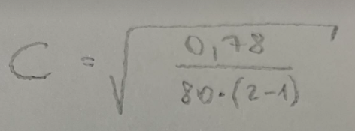
...
 |  |  |  |  |  |  |  | A buszok típusa és az üzemanyaga közt gyenge kapcsolat van.
...

3 - VEGYES KAPCSOLAT
...
 | Megtett táv (km) | Üzemanyag | Gyártó | Szín | Év | Egy kvalitatív változó alapján vizsgáljon egy kvantitatív változót (pl. 10 férfi és 12 nő kereset adatait)! Állapítsa meg, milyen kapcsolat van a változók között! a, Grafikusan értékelje az átlagokat!
 | 785 | gáz | Ikarus | sárga | 2000
 | 828 | dízel | Ikarus | sárga | 2000
 | 980 | gáz | Ikarus | sárga | 2000
 | 857 | dízel | Ikarus | sárga | 2000 |  | Nj (csoportlétszámok) | Xj (csoportátlag) | σj (csoportszórások)
 | 803 | dízel | Volvo | sárga | 2000 | Sorcímkék | Mennyiség / Életkor (év) | Átlag / Életkor (év)2 | Szórásp / Életkor (év)3
 | 819 | dízel | Ikarus | sárga | 2000 | Ikarus | 47 | 6.87 | 2.62
 | 821 | dízel | Ikarus | sárga | 2000 | Man | 8 | 8.50 | 2.96
 | 798 | gáz | Volvo | sárga | 2000 | Volvo | 25 | 6.76 | 2.72
 | 815 | dízel | Volvo | sárga | 2000 | Végösszeg | 80 | 7.00 | 2.73
 | 757 | dízel | Volvo | kék | 2000 |  | N (sokasági létszám) | X (főátlag) | σ (teljes szórás)
Átlagos életkorok gyártónként és együttesen (év)
 | 1008 | dízel | Ikarus | kék | 2018
 | 831 | dízel | Volvo | kék | 2018
 | 849 | dízel | Ikarus | kék | 2018 |  |  |  |  | A buszok átlagos életkora 7 év. A MAN buszok ennél idősebbek átlagosan (8,5 év), míg a másik két típus fiatalabb (Volvo: 6.76 év, Ikarus: 6,87 év). Emiatt feltételezhető valamilyen sztochasztikus kapcsolat a gyártó és életkor közt.
 | 839 | dízel | Man | kék | 2018
 | 812 | dízel | Ikarus | kék | 2018
 | 809 | dízel | Volvo | kék | 2018
 | 864 | gáz | Volvo | kék | 2018
 | 859 | dízel | Man | kék | 2018 |  |  |  |  | Mikor lenne független egymástól a gyártó és életkora? Ha minden gyártmányú busz átlagéletkora (csoportátlaga) megegyezne a főátlaggal
 | 815 | dízel | Man | kék | 2018
 | 799 | dízel | Volvo | kék | 2018
 | 844 | dízel | Man | kék | 2000
 | 832 | gáz | Ikarus | fehér | 2000
 | 842 | gáz | Ikarus | fehér | 2000
 | 792 | dízel | Ikarus | fehér | 2000
 | 775 | gáz | Volvo | fehér | 2000
 | 882 | dízel | Ikarus | fehér | 2000
 | 874 | dízel | Ikarus | fehér | 2000
 | 837 | gáz | Volvo | fehér | 2000
 | 774 | dízel | Ikarus | fehér | 2000 | b, Elemezze a kapcsolat szorosságát és százalékos magyarázottságát a megfelelő mutatók segítségével!
 | 823 | dízel | Ikarus | fehér | 2000
 | 790 | dízel | Volvo | fehér | 2018 | buszok gyártója és az életkora közt keresünk kapcsolatot. Minőségi vs mennyiségi ismérv, köztük VEGYES kapcsolat áll fenn.
 | 800 | dízel | Volvo | sárga | 2018
 | 827 | gáz | Man | sárga | 2018 | A vegyes kapcsolat %-os magyarázottságát a varianciahányados jellemzi (H2), a szorosságot pedig szóráshányados (H)
 | 830 | dízel | Volvo | sárga | 2018
 | 895 | dízel | Volvo | sárga | 2018 | VARIANCIAFELBONTÁS |  |  | variancia = szórásnégyzet (nem értelmezzük, nincs értélmes mértékegység)
...
Életkor (év) | Megtett táv (km) | Üzemanyag | Gyártó | Szín | Év | Egy kvalitatív változó alapján vizsgáljon egy kvantitatív változót (pl. 10 férfi és 12 nő kereset adatait)! Állapítsa meg, milyen kapcsolat van a változók között! a, Grafikusan értékelje az átlagokat!
6 | 816 | dízel | Volvo | sárga | 2018
9 | 816 | gáz | Ikarus | sárga | 2018
10 | 827 | dízel | Ikarus | sárga | 2018
4 | 806 | dízel | Volvo | fehér | 2018
6 | 819 | gáz | Ikarus | kék | 2018 | σK2 | 0.25
10 | 836 | dízel | Ikarus | kék | 2018 | maradékelven
4 | 757 | dízel | Ikarus | fehér | 2018
4 | 817 | gáz | Volvo | fehér | 2018 | VAGY

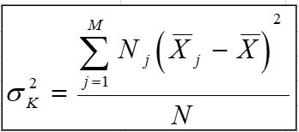
 |  |  |  |  |  | σK2 | 0.25
 |  |  |  |  |  | képlettel

 |  |  |  |  |  |  | H2 (varianciahányados) | 3.38% | A buszok típusa 3.38%-ban magyarázza az életkorok alakulását.

 |  |  |  |  |  |  |  | mindig a kvalitatív ismérv magyarázza a mennyiségi (kvantitatív) ismérv alakulását (0% és 100% közt)

 |  |  |  |  |  |  | %-os magyarázottságot ad

 |  |  |  |  |  |  | H (szóráshányados) | 0.18 | A buszok típusa és életkora közt gyenge kapcsolat van.

 |  |  |  |  |  |  | H = gyök (H2) | 0 <= H <= 1
...

5 - INDEXSZÁMÍTÁS
...
 | vagy | Ip0 = Iv / Iq1 | 116.20%

ábrázolás:

 | Árindexek | Volumenindexek | Értékindexek
Mango | 122.22% | 89.29% | 109.13%
Alma | 107.41% | 102.38% | 109.96%
Narancs | 118.75% | 99.12% | 117.70%
Együttesen | 115.89% | 96.74% | 112.11%

Ár-, volumen- és értékindexek
 | Ip1 | Iq0 | Iv

b) Határozza meg és értelmezze az együttes árbevétel változást forintban és ennek összetevőit (K-k)!

∑q0*p0 | 1,432,280 | Ft

∑q1*p1 | 1,605,740 | Ft

∑q0*p1 | 1,664,310 | Ft

∑q1*p0 | 1,385,620 | Ft
...

